Overzicht
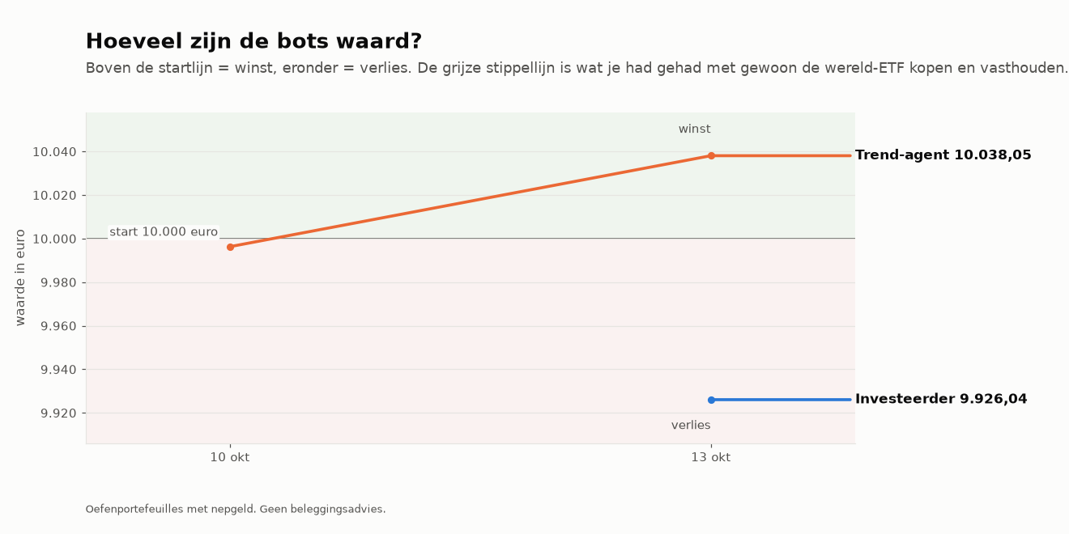
Dagrapport dinsdag 13 oktober 2026
Twee oefenbots met elk €10.000 nepgeld. Geen beleggingsadvies.

Investeerder
Waarde nu | € 9,926.04
VERLIES sinds de start | -€ 73.96
Sinds de start in % | -0.74%
Al vastgezet door verkopen | € 0.00
Klaar voor echt geld? | Nog niet klaar: de bot is nog bezig met bewijzen. Blijven oefenen.

Trend-agent
Waarde nu | € 10,038.05
WINST sinds de start | +€ 38.05
Sinds de start in % | +0.38%
Vandaag | +€ 41.77
Al vastgezet door verkopen | € 0.00
Klaar voor echt geld? | Nog niet klaar: de bot is nog bezig met bewijzen. Blijven oefenen.

Investeerder: wat de bot uit de analyse haalt
• | De markt stijgt: de kern (wereld-ETF) doet zijn werk, de sterkste aandelen lopen mee.
• | Uit de top gevallen: ASML.AS, IFX.DE, SMH. Blijft dat zo, dan worden ze bij de volgende herverdeling (eerste handelsdag van 2026-11) vervangen door CRWD, PANW, INGA.AS.

Trend-agent: wat de bot uit de analyse haalt
• | De markt stijgt breed: goede omstandigheden voor trendvolgen.
• | De markt is rustig: stops liggen dichterbij, posities kunnen iets groter.
• | Amerika staat er duidelijk beter voor dan Europa (81% tegen 57% in een stijgende trend).
• | 24 van de 50 instrumenten zijn een koopbare trend: veel keus, de bot neemt alleen de rustigste, sterkste.
• | Alle plekken zijn bezet, dus de bot koopt niets bij, hoe sterk een trend ook is.

Vandaag gekocht en verkocht
• | Investeerder kocht IWDA.AS voor €5.997,00 (doelgewicht 60%)
• | Investeerder kocht MU voor €599,00 (doelgewicht 6%)
• | Investeerder kocht SMH voor €599,00 (doelgewicht 6%)
• | Investeerder kocht ASML.AS voor €599,00 (doelgewicht 6%)
• | Investeerder kocht IFX.DE voor €599,00 (doelgewicht 6%)
• | Investeerder kocht AMD voor €599,00 (doelgewicht 6%)
• | Investeerder kocht ETH-USD voor €499,00 (doelgewicht 5%)
• | Investeerder kocht BTC-USD voor €499,00 (doelgewicht 5%)

Meer weten? Zie de tabbladen hieronder: Grafieken, Analyse, Verlies en risico, Kansen, Klaar voor echt geld.

Grafieken
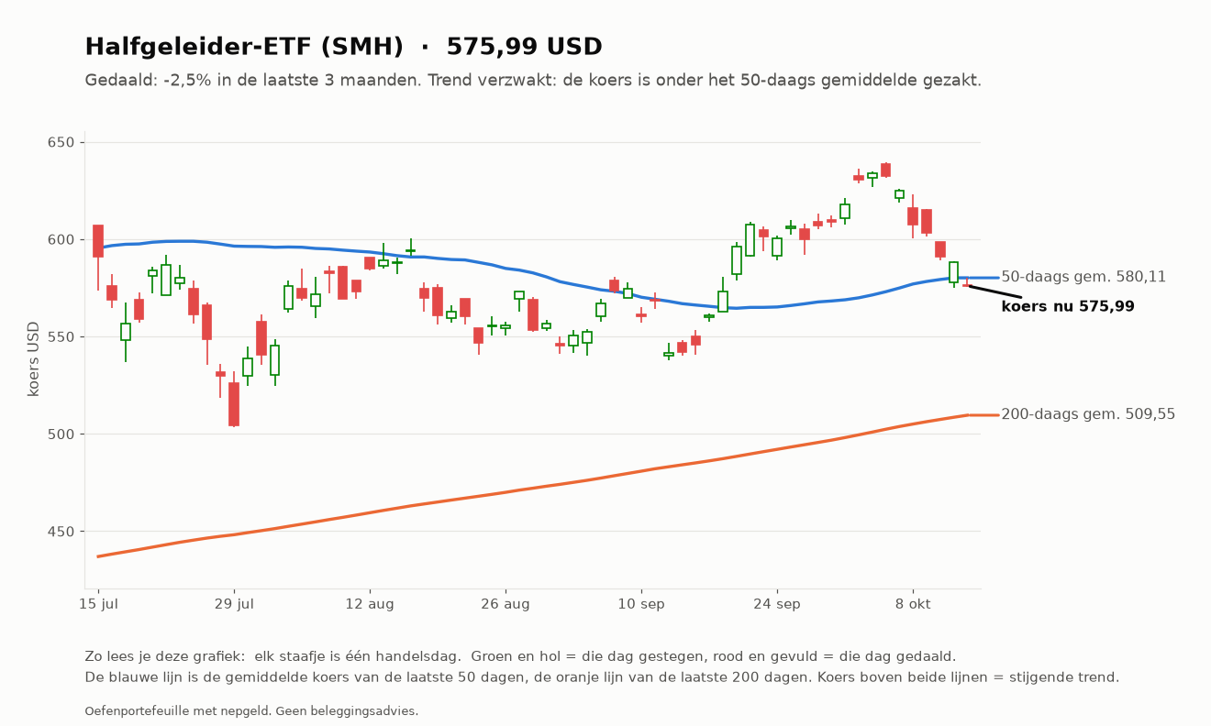
Grafieken van vandaag
Elke grafiek legt bovenaan in gewone taal uit hoe het ervoor staat, en onderaan hoe je hem leest.

Waarde van de bots tegenover de wereld-ETF

Trend-agent: Microsoft (MSFT)
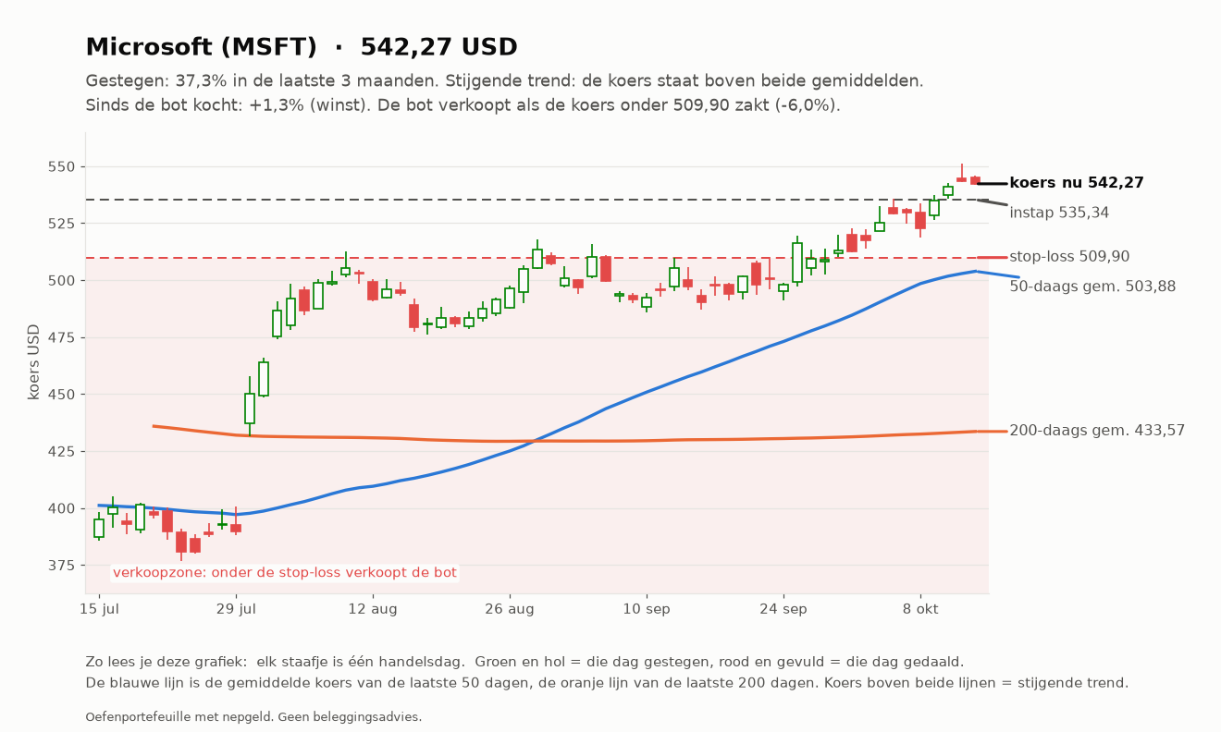

Trend-agent: SAP (SAP.DE)
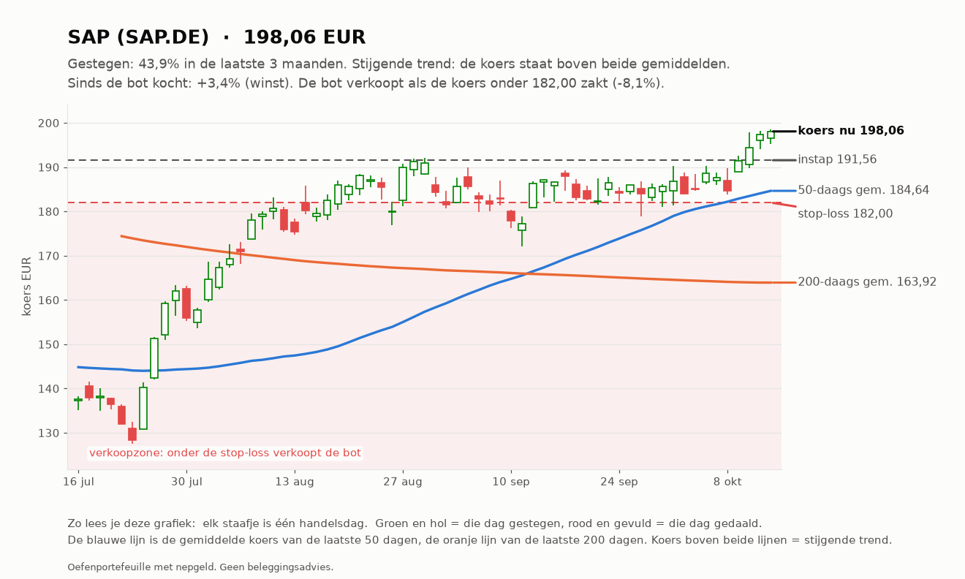

Trend-agent: Shell (SHELL.AS)
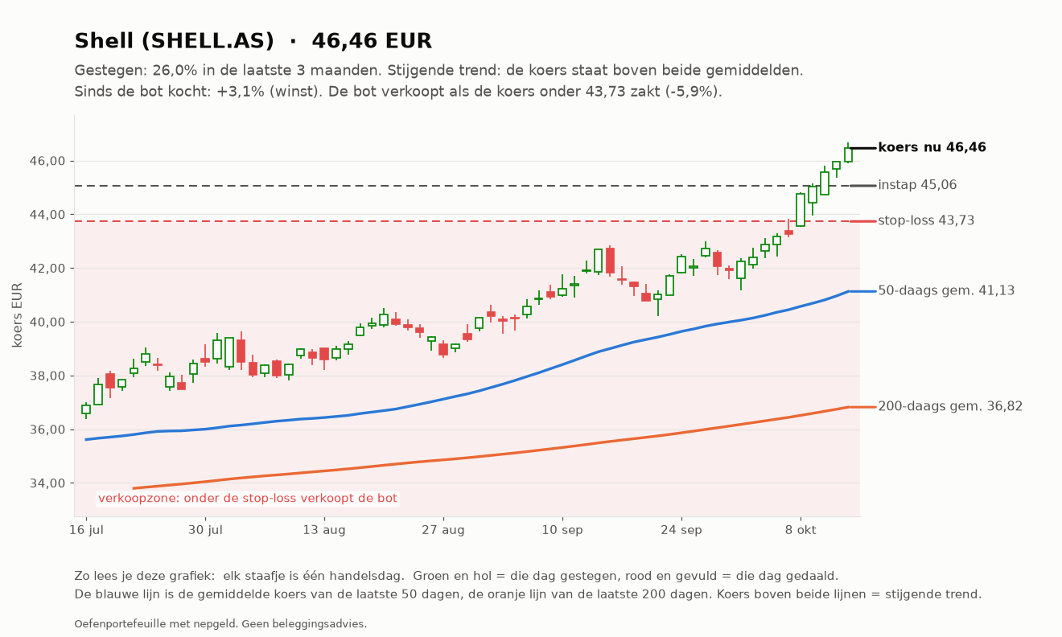

Investeerder: AMD (AMD)
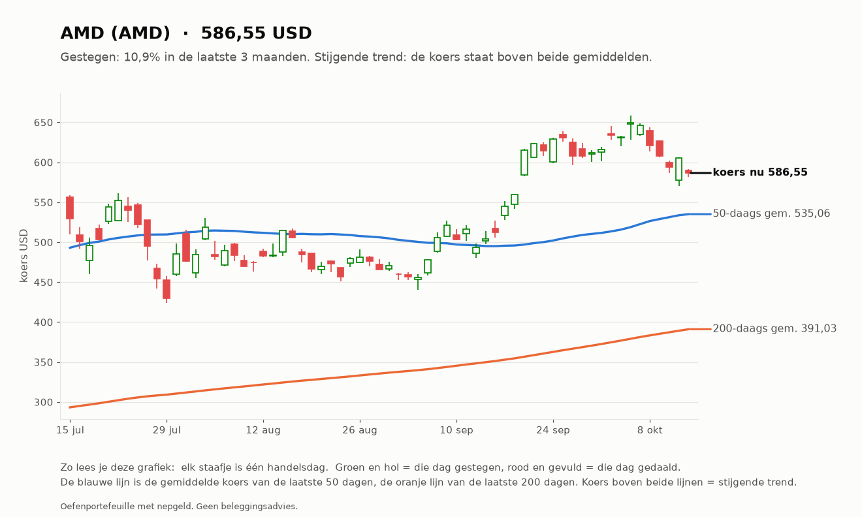

Investeerder: ASML (ASML.AS)
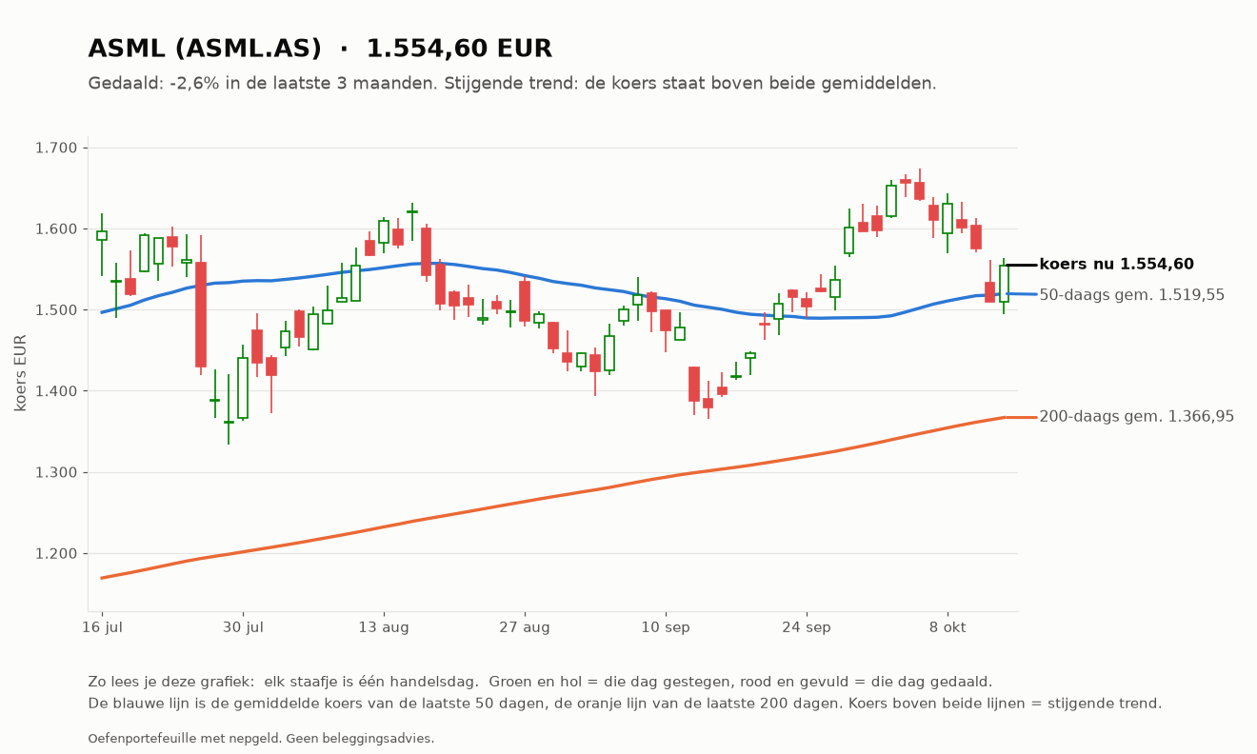

Investeerder: Bitcoin (BTC-USD)
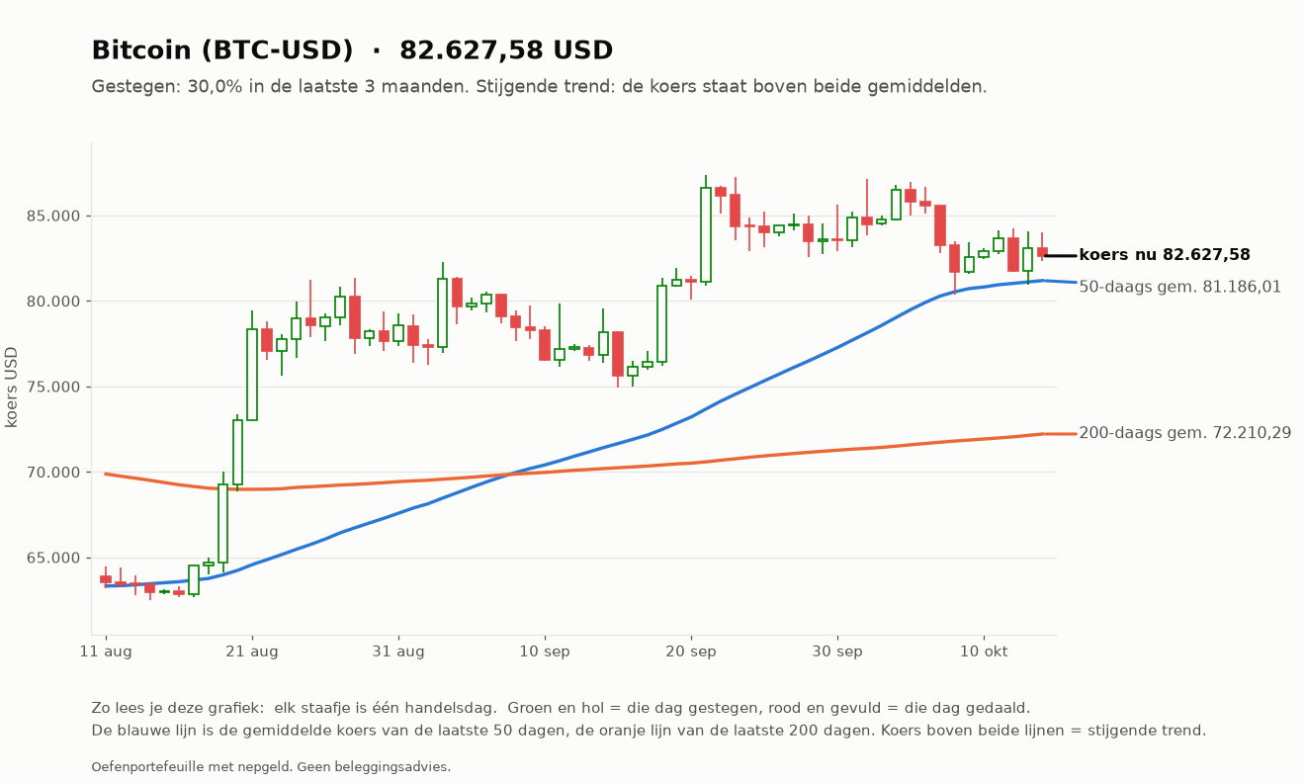

Investeerder: Ethereum (ETH-USD)
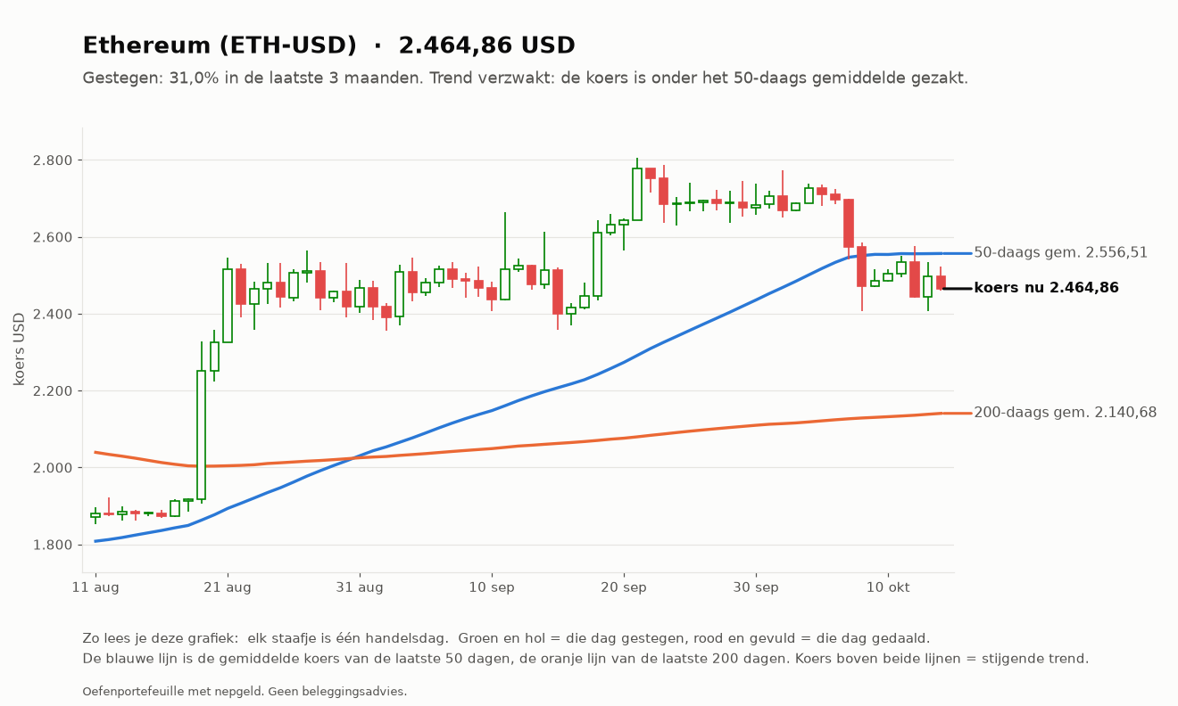

Investeerder: Infineon (IFX.DE)
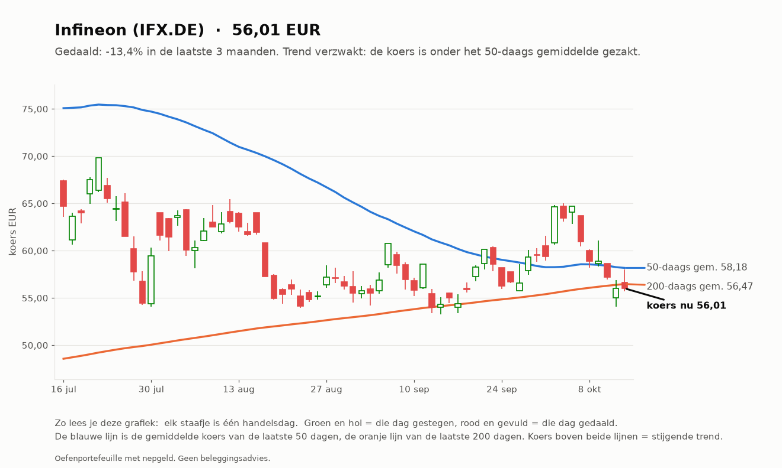

Investeerder: iShares MSCI World (IWDA.AS)
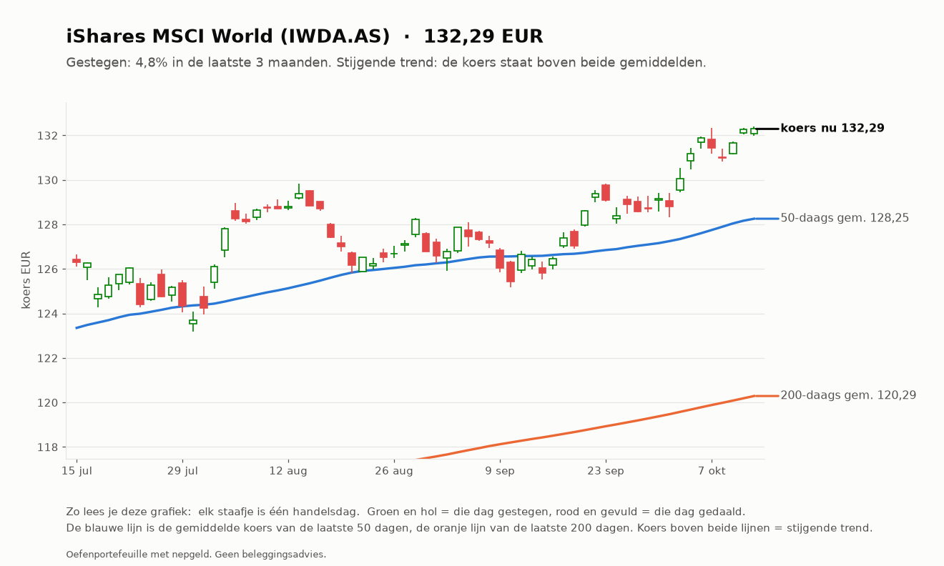

Investeerder: Micron (MU)
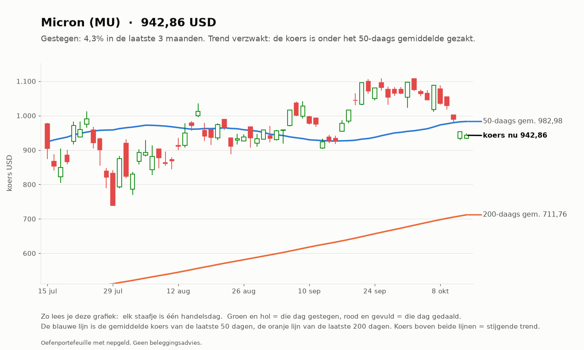

Investeerder: Halfgeleider-ETF (SMH)

